Hilfe Geräuschklasse
Schätzen Sie aufgrund des Höreindruckes oder unter Zuhilfenahme nachfolgender
Tabelle ein ob das Geräusch vorwiegend tieffrequent oder mittel- bis hochfrequent ist

Beispieltabelle zur Einschätzung der Frequenz von Schallquellen:
(Quelle: Merkblatt M-plus 700 "Gehörschutz Tabelle 2 auf Seite 13)
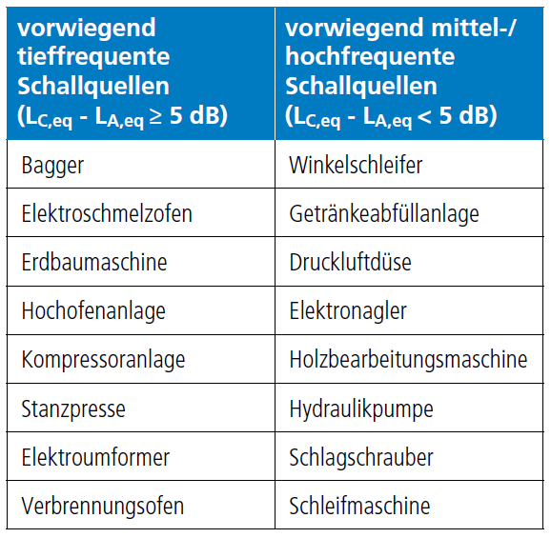

Zurück zur Berechnung

Hilfe Praxisabschlag
Erfolgt die Auswahl eines Gehörschutzes anhand der Schalldämmungsangabe des Herstellers, so ist zu beachten, dass dieser Wert in der betrieblichen Praxis üblicherweise nicht erreicht wird. Daher gilt es einen sogenannten Praxisabschlag von den Herstellerangaben zu berücksichtigen. Dieser Praxisabschlag ist vom Gehörschützertyp abhängig und auf eine „nicht qualifizierte Verwendung“ zurückzuführen.

Gebräuchliche Praxisabschläge von den Herstellerangaben zu Schalldämmwerten unterschiedlicher Gehörschützertypen;
(Quelle: Merkblatt M-plus 700 "Gehörschutz Tabelle 3 auf Seite 13 - DGUV-Regel 112-194 „Benutzung von Gehörschutz)
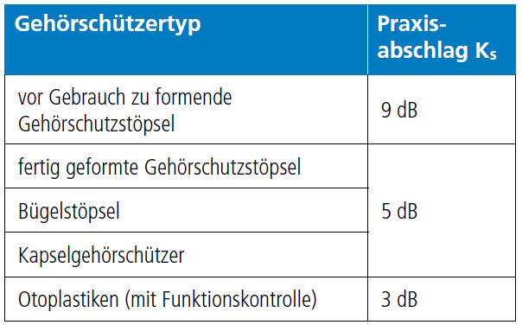

Zurück zur Berechnung

Schallpegel am geschützten Ohr
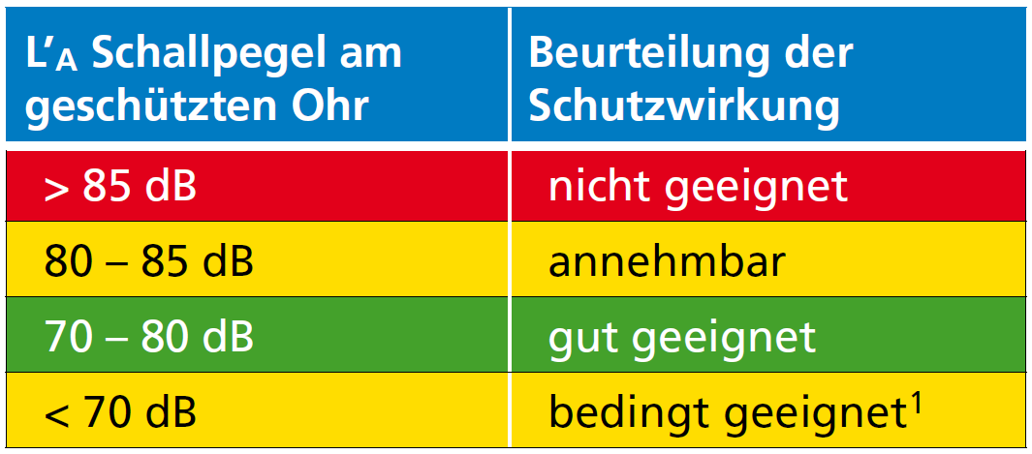

Zusammenhang Schallpegel am geschützten Ohr und Schutzwirkung (Über- bzw. Unterprotektion)
1 Verständigung und Isolationsgefühl prüfen!

Zurück zur Berechnung

